electron
1.找到你的前端网页项目文件夹，新建 package.json、main.js、index.html 三个文件（注：其中的 index.html 是你的网页首页）
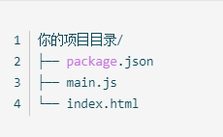

2.在 package.json 中添加如下内容
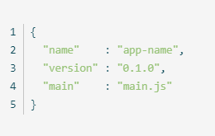

3.打包
npm install electron-packager -g
electron-packager . app --win --out compile --arch=x64 --app-version=1.0.0 --electron-version=3.0.0 --overwrite --ignore=node_modules

